Factura amb IRPF
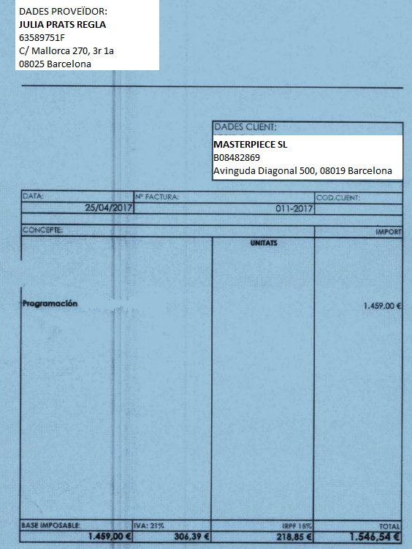

Cas: | 1) S'imputarà el 100% de la factura
 | 2) S'imputarà la factura parcialment

